Hárok1
Stabilita cykloalkánov na základe spalného tepla
Molekulu cyklohexánu geomtricky zoptimalizujeme pomocou Avogadro aj pomocou MOPAC (PM6, PM7).
C_{n}H_{2n} + (3n/2) O₂ → n CO₂ + n H₂O
Δ H_{c} = n H_{f} (CO₂) + n H_{f} (H₂O) - H_{f} (C_{n}H_{2n}) - (3n/2) H_{f} (O₂)
Δ H_{c} = 6 H_{f} (CO₂) + 6 H_{f} (H₂O) - H_{f} (C_{n}H_{2n}) - 9 H_{f} (O₂)
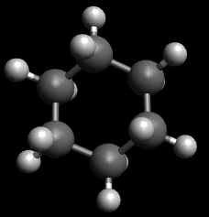

 | UFF | UFF/nCH2 | MOPAC PM6 | PM6/nCH2 | MOPAC PM7 | PM7/nCH2 | Experimentálne hodnoty
 | Hf kJ/mol | Hf kJ/mol | Hf kJ/mol | Hf kJ/mol | Hf kJ/mol | Hf kJ/mol | kJ/mol
C6H12 | 187.928 | 31.321333333 | -101.7847 | -16.964116667 | -100.4586 | -16.7431
O2 | 1.03E-18 |  | -70.10288 |  | -35.5483
CO2 | 0.000104162 |  | -354.85312 |  | -353.61239
H2O | 8.47E-12 |  | -227.218 |  | -241.829

Hc | -1.88E+02 |  | -2759.7161 |  | -3152.25504 |  | -3920
Hc(CH2) | -3.13E+01 |  | -459.95268333 |  | -525.37584 |  | -653

